상품제안서
CAS 체중계, 체지방계 BFA-25 | 상품코드: S23848

 |  |  |  |  |  |  | 02-713-8555 | www.synergygift.co.kr
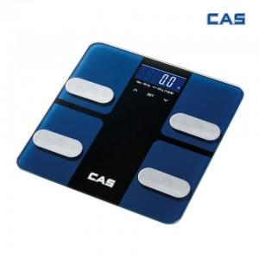

【상세/제작정보】

【인쇄/포장옵션】 | 스티커 / 종이상자

【공급단가】 | 수량 | 20~ | 50~ | 100~ | 300~ | 500~
*VAT별도 | 단가 | 41,300원 | 39,820원 | 38,350원 | 36,870원 | 35,400원

【상품 URL】 | https://www.synergygift.co.kr:443/src/goods_detail.php?gdno=23848

